ex2
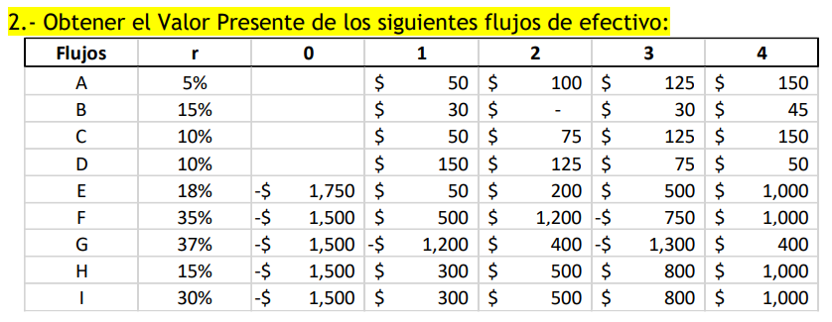

Flujos | r | 0 | 1 | 2 | 3 | 4 | VP | 0 | 1 | 2 | 3 | 4 | SUMA
A | 5% | 0 | 50 | 100 | 125 | 150 | A | 0.000 | 47.619 | 90.703 | 107.980 | 123.405 | 369.707
B | 15% | 0 | 30 | 0 | 30 | 45 | B | 0.000 | 26.087 | 0.000 | 19.725 | 25.729 | 71.541
C | 10% | 0 | 50 | 75 | 125 | 150 | C | 0.000 | 45.455 | 61.983 | 93.914 | 102.452 | 303.804
D | 10% | 0 | 150 | 125 | 75 | 50 | D | 0.000 | 41.322 | 51.226 | 70.559 | 69.976 | 233.084 | 330
E | 18% | -1750 | 50 | 200 | 500 | 1000 | E | -1750.000 | 42.373 | 143.637 | 304.315 | 515.789 | -743.886
F | 35% | -1500 | 500 | 1200 | -750 | 1000 | F | -1500.000 | 370.370 | 658.436 | -304.832 | 301.068 | -474.957
G | 37% | -1500 | -1200 | 400 | -1300 | 400 | G | -1500.000 | -875.912 | 213.117 | -505.570 | 113.548 | -2554.818
H | 15% | -1500 | 300 | 500 | 800 | 1000 | H | -1500.000 | 260.870 | 378.072 | 526.013 | 571.753 | 236.708
I | 30% | -1500 | 300 | 500 | 800 | 1000 | I | -1500.000 | 230.769 | 295.858 | 364.133 | 350.128 | -259.112

ex3g
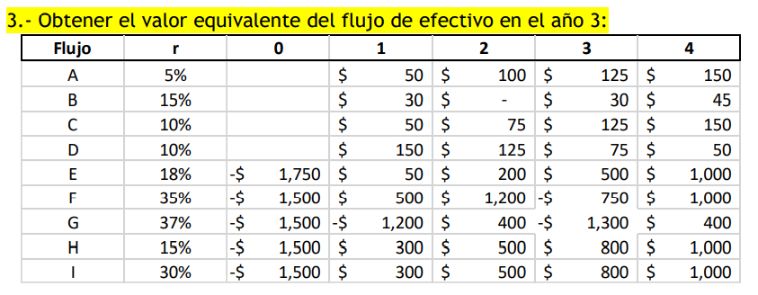

 |  |  |  |  |  |  | valor f o p al 3 es valor equivalente al 3

 |  |  |  |  |  |  |  |  |  |  |  |  | 369.7070665
 |  |  |  |  |  |  |  |  |  | no pide la suma

Flujo | r | 0 | 1 | 2 | 3 | 4 |  | 0 | 1 | 2 | 3 | 4 | SUMA
A | 5% | 0 | 50 | 100 | 125 | 150 |  | 0 | 55.125 | 105 | 125 | 142.85714286 | 427.98214286
B | 15% | 0 | 30 | 0 | 30 | 45 |  | 0 | 39.675 | 0 | 30 | 39.130434783 | 108.80543478
C | 10% | 0 | 50 | 75 | 125 | 150 |  | 0 | 60.5 | 82.5 | 125 | 136.36363636 | 404.36363636
D | 10% | 0 | 150 | 125 | 75 | 50 |  | 0 | 181.5 | 137.5 | 75 | 45.454545455 | 439.45454545
E | 18% | -1750 | 50 | 200 | 500 | 1000 |  | -2875.306 | 69.62 | 236 | 500 | 847.45762712 | -1222.2283729
F | 35% | -1500 | 500 | 1200 | -750 | 1000 |  | -3690.5625 | 911.25 | 1620 | -750 | 740.74074074 | -1168.5717593
G | 37% | -1500 | -1200 | 400 | -1300 | 400 |  | -3857.0295 | -2252.28 | 548 | -1300 | 291.97080292 | -6569.3386971
H | 15% | -1500 | 300 | 500 | 800 | 1000 |  | -2281.3125 | 396.75 | 575 | 800 | 869.56521739 | 360.00271739
I | 30% | -1500 | 300 | 500 | 800 | 1000 |  | -3295.5 | 507 | 650 | 800 | 769.23076923 | -569.26923077

ex6g
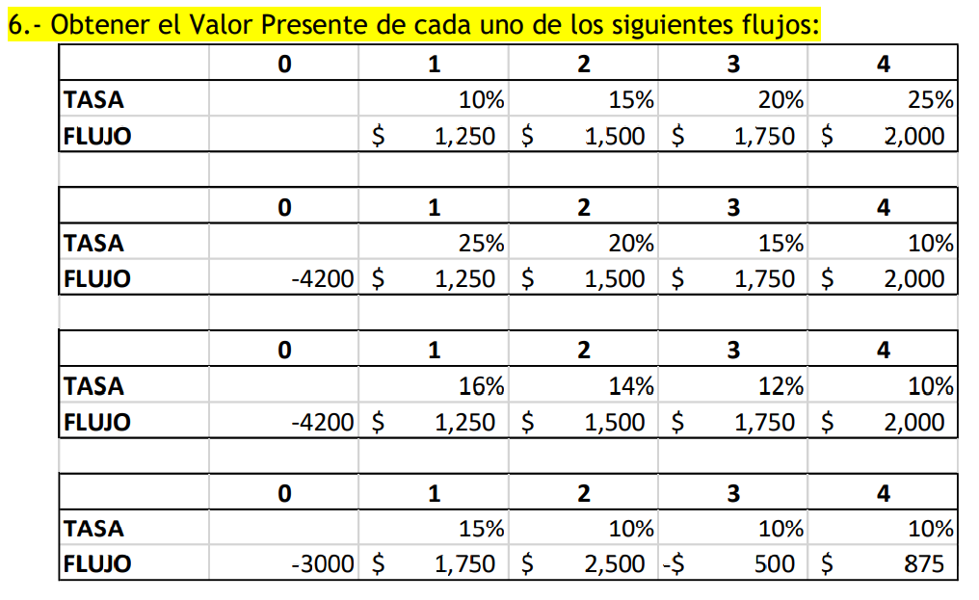
 |  | 0 | 1 | 2 | 3 | 4
 | TASA |  | 10% | 15% | 20% | 25% |  | del 0 al 1 es 10%
 | FLUJO |  | 1250 | 1500 | 1750 | 2000
 | VP |  | 1136.3636364 | 1185.770751 | 1152.8326746 | 1054.0184453 | 4528.9855072

 |  | 0 | 1 | 2 | 3 | 4
 | TASA |  | 25% | 20% | 15% | 10%
 | FLUJO | -4200 | 1250 | 1500 | 1750 | 2000
 | VP | -4200 | 1000 | 1000 | 1014.4927536 | 1054.0184453 | -131.48880105

 |  | 0 | 1 | 2 | 3 | 4
 | TASA |  | 16% | 14% | 12% | 10%
 | FLUJO | -4200 | 1250 | 1500 | 1750 | 2000
 | VP | -4200 | 1077.5862069 | 1134.3012704 | 1181.5638234 | 1227.5987775 | 421.05007817

Duda: un flujo en 2 se trae al 0 con su tasa en los 2 años o 1 y 2? |  | 0 | 1 | 2 | 3 | 4
 | TASA |  | 15% | 10% | 10% | 10%
 | FLUJO | -3000 | 1750 | 2500 | -500 | 875
 | VP | -3000 | 1521.7391304 | 1976.284585 | -359.32447 | 571.6525659 | 710.35181132

ex11
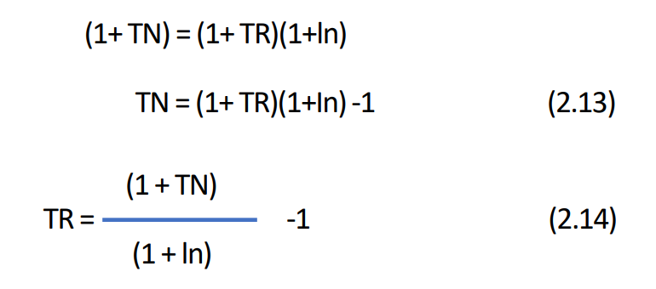

Opción | A | B | C | D | E
Inflación | 15% | 8.70% | 15% | 35% | 25%
Tasa Real | 10% | 15% | 8.696% | 15% | 8.00%
Tasa Nominal | 26.500% | 25% | 25% | 55.25% | 35%

 | INF | ((1+TN)/(1+TR))-1

ex12b
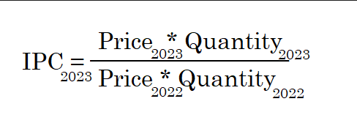

Año | 1 | 2 | 3
Inf | 5% | 6.50% | 4.50%
IPC | 1.05 | 1.1183 | 1.1686 | del año 0 al 1 la inf es 5%

 | el 0 vale 1, los siguientes es sacar cuanto vale ese peso en el futuro, o el factor
 |  |  |  |  | Índice de precios = factor de acumulación
 | la tasa promedio daría 1.1686 al saltar 3

 | el 1.1686 es igual a (1+r)^(3), la r es la tasa promedio de cómo creció ese

 | para dar varios brincos en uno, necesitas tasas iguales

ex21g
 |  |  |  |  |  |  |  |  |  |  | pagos vencidos

 |  | hoy
 | 10% | 0 | 1 | 2 | 3 | 4 | 5 | 6 | 7 | 8 | 9 | 10 | 11 | 12 | 13 | 14 | 15 | 16 | 17 | 18 | 19 | 20 | 21 | 22 | 23 | 24 | 25 | 26 | 27 | 28 | 29 | 30 | 31 | 32 | 33 | 34 | 35 | 36 | 37 | 38 | 39 | 40 | 41 | 42 | 43 | 44 | 45 | 46 | 47 | 48 | 49 | 50 | 51 | 52 | 53 | 54 | 55 | 56 | 57 | 58 | 59 | 60 | 61 | 62 | 63 | 64 | 65 | 66 | 67 | 68 | 69 | 70 | 71 | 72 | 73 | 74 | 75 | 76 | 77 | 78 | 79 | 80 | 81 | 82 | 83 | 84 | 85 | 86 | 87 | 88 | 89 | 90 | 91 | 92 | 93 | 94 | 95 | 96 | 97 | 98 | 99 | 100 | 101 | 102 | 103 | 104 | 105 | 106 | 107 | 108 | 109 | 110 | 111 | 112 | 113 | 114 | 115
 | VP | 10792.142737 | 10792.142737 | 10792.142737 | 10792.142737 | 10792.142737 | 10792.142737 | 10792.142737 | 10792.142737 | 10792.142737 | 10792.142737 | 10792.142737 | 20000 | 20000 | 20000 | 20000 | 20000 | 20000 | 20000 | 20000 | 20000 | 20000 | 20000 | 20000 | 20000 | 20000 | 20000 | 20000 | 20000 | 20000 | 20000 | 20000 | 20000 | 20000 | 20000 | 20000 | 20000 | 20000 | 20000 | 20000 | 20000 | 20000 | 20000 | 20000 | 20000 | 20000 | 20000 | 20000 | 20000 | 20000 | 20000 | 20000 | 20000 | 20000 | 20000 | 20000 | 20000 | 20000 | 20000 | 20000 | 20000 | 20000 | 20000 | 20000 | 20000 | 20000 | 20000 | 20000 | 20000 | 20000 | 20000 | 20000 | 20000 | 20000 | 20000 | 20000 | 20000 | 20000 | 20000 | 20000 | 20000 | 20000 | 20000 | 20000 | 20000 | 20000 | 20000 | 20000 | 20000 | 20000 | 20000 | 20000 | 20000 | 20000 | 20000 | 20000 | 20000 | 20000 | 20000 | 20000 | 20000 | 20000 | 20000 | 20000 | 20000 | 20000 | 20000 | 20000 | 20000 | 20000 | 20000 | 20000 | 20000 | 20000 | 20000 | 20000 | 20000
 | VF | 27992.038851 | 25447.308047 | 23133.916406 | 21030.833097 | 19118.939179 | 17380.853799 | 15800.776181 | 14364.341982 | 13058.492711 | 11871.35701 | 10792.142737 | 18181.818182 | 16528.92562 | 15026.296018 | 13660.269107 | 12418.426461 | 11289.478601 | 10263.162365 | 9330.1476042 | 8481.9523674 | 7710.8657886 | 7009.8779896 | 6372.6163542 | 5793.2875947 | 5266.6250861 | 4787.8409874 | 4352.5827158 | 3956.893378 | 3597.1757982 | 3270.1598165 | 2972.8725605 | 2702.6114186 | 2456.9194715 | 2233.5631559 | 2030.5119599 | 1845.9199635 | 1678.1090578 | 1525.5536889 | 1386.8669899 | 1260.7881726 | 1146.171066 | 1041.9736964 | 947.2488149 | 861.13528627 | 782.85026024 | 711.68205477 | 646.98368615 | 588.16698741 | 534.69726128 | 486.08841935 | 441.89856304 | 401.7259664 | 365.205424 | 332.00493091 | 301.82266447 | 274.38424042 | 249.44021857 | 226.76383506 | 206.14894096 | 187.40812815 | 170.37102559 | 154.88275054 | 140.80250049 | 128.00227317 | 116.36570288 | 105.78700262 | 96.170002382 | 87.427274893 | 79.479340812 | 72.253946192 | 65.685405629 | 59.714005118 | 54.285459198 | 49.350417453 | 44.864015866 | 40.785468969 | 37.077699063 | 33.706999148 | 30.642726498 | 27.857024089 | 25.324567354 | 23.022333958 | 20.929394507 | 19.026722279 | 17.297020254 | 15.724563867 | 14.295058061 | 12.995507328 | 11.814097571 | 10.740088701 | 9.763717001 | 8.8761063645 | 8.0691876041 | 7.3356250947 | 6.6687500861 | 6.0625000782 | 5.5113637075 | 5.0103306432 | 4.5548460392 | 4.1407691266 | 3.7643355696 | 3.4221232451 | 3.1110211319 | 2.828201029 | 2.5710918446 | 2.3373562223 | 2.124869293 | 1.9316993573 | 1.7560903248 | 1.5964457498 | 1.451314318 | 1.3193766528 | 1.1994333207 | 1.0903939279 | 0.99126720718 | 0.90115200653
 | como es VP hasta el año 10, todo esto lo llevo VF al 10 |  |  |  |  |  |  |  |  |  |  |  | accum
 |  |  |  |  |  |  |  |  |  |  | es | 199991 | 18181.818182 | 34710.743802 | 49737.03982 | 63397.308927 | 75815.735388 | 87105.213989 | 97368.376354 | 106698.52396 | 115180.47633 | 122891.34211 | 129901.2201 | 136273.83646 | 142067.12405 | 147333.74914 | 152121.59013 | 156474.17284 | 160431.06622 | 164028.24202 | 167298.40183 | 170271.2744 | 172973.88581 | 175430.80529 | 177664.36844 | 179694.8804 | 181540.80036 | 183218.90942 | 184744.46311 | 186131.3301 | 187392.11827 | 188538.28934 | 189580.26304 | 190527.51185 | 191388.64714 | 192171.4974 | 192883.17945 | 193530.16314 | 194118.33013 | 194653.02739 | 195139.11581 | 195581.01437 | 195982.74034 | 196347.94576 | 196679.95069 | 196981.77336 | 197256.1576 | 197505.59781 | 197732.36165 | 197938.51059 | 198125.91872 | 198296.28974 | 198451.17249 | 198591.975 | 198719.97727 | 198836.34297 | 198942.12997 | 199038.29998 | 199125.72725 | 199205.20659 | 199277.46054 | 199343.14594 | 199402.85995 | 199457.14541 | 199506.49583 | 199551.35984 | 199592.14531 | 199629.22301 | 199662.93001 | 199693.57274 | 199721.42976 | 199746.75433 | 199769.77666 | 199790.70605 | 199809.73278 | 199827.0298 | 199842.75436 | 199857.04942 | 199870.04493 | 199881.85902 | 199892.59911 | 199902.36283 | 199911.23894 | 199919.30812 | 199926.64375 | 199933.3125 | 199939.375 | 199944.88636 | 199949.89669 | 199954.45154 | 199958.59231 | 199962.35664 | 199965.77877 | 199968.88979 | 199971.71799 | 199974.28908 | 199976.62644 | 199978.75131 | 199980.68301 | 199982.4391 | 199984.03554 | 199985.48686 | 199986.80623 | 199988.00567 | 199989.09606 | 199990.08733 | 199990.98848
a) |  |  |  |  |  |  |  |  |  |  | debe ser | 199990.98848 | suma de VP de 11 a inf debe ahorrarse del 0 al 10
ahorro/mes | 10792.142737

b) |  | 10294.278788 | 10294.278788 | 10294.278788 | 10294.278788 | 10294.278788 | 10294.278788 | 10294.278788 | 10294.278788 | 10294.278788 | 10294.278788 | 10294.278788
ahorro/mes | 10294.278788 | 26700.707989 | 24273.370899 | 22066.700818 | 20060.637107 | 18236.942825 | 16579.038931 | 15071.853574 | 13701.685067 | 12456.077334 | 11323.706667 | 10294.278788
 |  |  |  |  |  |  |  |  |  |  | es | 190765
 |  |  |  |  |  |  |  |  |  |  | debe ser | 190765
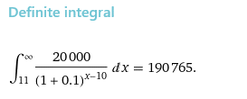
Suma acumulada de VP al año 10

 |  |  |  |  |  |  |  |  |  |  |  |  |  |  |  | con 200, el primer mes genera 20, y asi perpetuamente
 |  |  |  |  |  |  |  |  |  |  |  |  |  |  |  | VP = A / r | 200k para el año 11, y con solver
 |  |  |  |  |  |  |  |  |  |  |  |  |  |  |  | ahorro desde hoy (anticipado) es 11408
 |  |  |  |  |  |  |  |  |  |  |  |  |  |  |  | vencido (ahorras desde el 1) es 12549

 | Hoy tengo 25, si planeo vivir hasta los 80 años, y retirarme a los 40 años, cuanto debo de ahorrar para sacar 30 años cuando me retire (vencido)

 | anual | 13%
 | Disposición | 300000 | 12 | 3600000
 |  |  |  |  |  |  |  |  |  |  |  |  |  |  |  |  |  |  |  |  |  |  |  |  |  |  |  | 25 | 26 | 27 | 28 | 29 | 30 | 31 | 32 | 33 | 34 | 35 | 36 | 37 | 38 | 39 | 40 | 41 | 42 | 43 | 44 | 45 | 46 | 47 | 48 | 49 | 50 | 51 | 52 | 53 | 54 | 55 | 56 | 57 | 58 | 59 | 60 | 61 | 62 | 63 | 64 | 65 | 66 | 67 | 68 | 69 | 70 | 71 | 72 | 73 | 74 | 75 | 76 | 77 | 78 | 79 | 80 | SUMA
 | ahorro | 679996.9441 |  |  |  |  |  |  |  |  |  |  |  |  |  |  |  |  |  |  |  |  |  |  |  |  |  | 0 | 679996.9441 | 679996.9441 | 679996.9441 | 679996.9441 | 679996.9441 | 679996.9441 | 679996.9441 | 679996.9441 | 679996.9441 | 679996.9441 | 679996.9441 | 679996.9441 | 679996.9441 | 679996.9441 | 679996.9441 | 3600000 | 3600000 | 3600000 | 3600000 | 3600000 | 3600000 | 3600000 | 3600000 | 3600000 | 3600000 | 3600000 | 3600000 | 3600000 | 3600000 | 3600000 | 3600000 | 3600000 | 3600000 | 3600000 | 3600000 | 3600000 | 3600000 | 3600000 | 3600000 | 3600000 | 3600000 | 3600000 | 3600000 | 3600000 | 3600000 | 3600000 | 3600000 | 3600000 | 3600000 | 3600000 | 3600000 | 3600000 | 3600000 | 3600000 | 3600000
 |  |  |  |  |  |  |  |  |  |  |  |  |  |  |  |  |  |  |  |  |  |  |  |  |  |  |  | 0 | 3763614.8181 | 3330632.5823 | 2947462.4623 | 2608373.8604 | 2308295.4517 | 2042739.3378 | 1807733.9272 | 1599764.5374 | 1415720.8295 | 1252850.2916 | 1108717.0722 | 981165.55065 | 868288.09792 | 768396.54683 | 679996.9441 | 3185840.708 | 2819328.0601 | 2494980.5842 | 2207947.4196 | 1953935.7696 | 1729146.6988 | 1530218.3175 | 1354175.5022 | 1198385.4002 | 1060518.0533 | 938511.55155 | 830541.19606 | 734992.20891 | 650435.5831 | 575606.71071 | 509386.46966 | 450784.48642 | 398924.32427 | 353030.37546 | 312416.26147 | 276474.56767 | 244667.759 | 216520.14071 | 191610.74399 | 169567.03008 | 150059.31865 | 132795.85722 | 117518.45771 | 103998.63514 | 92034.190393 | 81446.186189 | 72076.270963 | 63784.310587 | 56446.292555 | 49952.471287 | 44205.726803 | 39120.112215 | 34619.568332 | 30636.786134 | 27112.200119 | 27483752.307

 |  |  |  |  |  |  |  |  |  |  |  |  |  |  |  |  |  |  |  |  |  |  |  |  |  |  |  |  |  |  |  |  |  |  |  |  |  |  |  |  |  |  | debe ser | 27483752.307
 |  |  |  |  |  |  |  |  |  |  |  |  |  |  |  |  |  |  |  |  |  |  |  |  |  |  |  |  |  |  |  |  |  |  |  |  |  |  |  |  |  |  | es | 27483752.31

